Deckblatt
Preiszusammenstellung
Unterflurradatzdrehmaschine

Erstellt für:
Verkehrsbetriebe Brandenburg a.d.H. (VBBr)

Betriebshof Upstallstraße

Erstellt von: Johannes Rüder
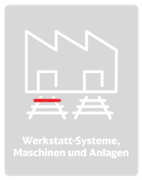
DB Systemtechnik GmbH
Infrastruktur Fahrzeuginstandhaltung
Bahntechnikerring 74
14774 Brandenburg-Kirchmöser

Projektnummer:
75369-001

